04BalanceComprobación
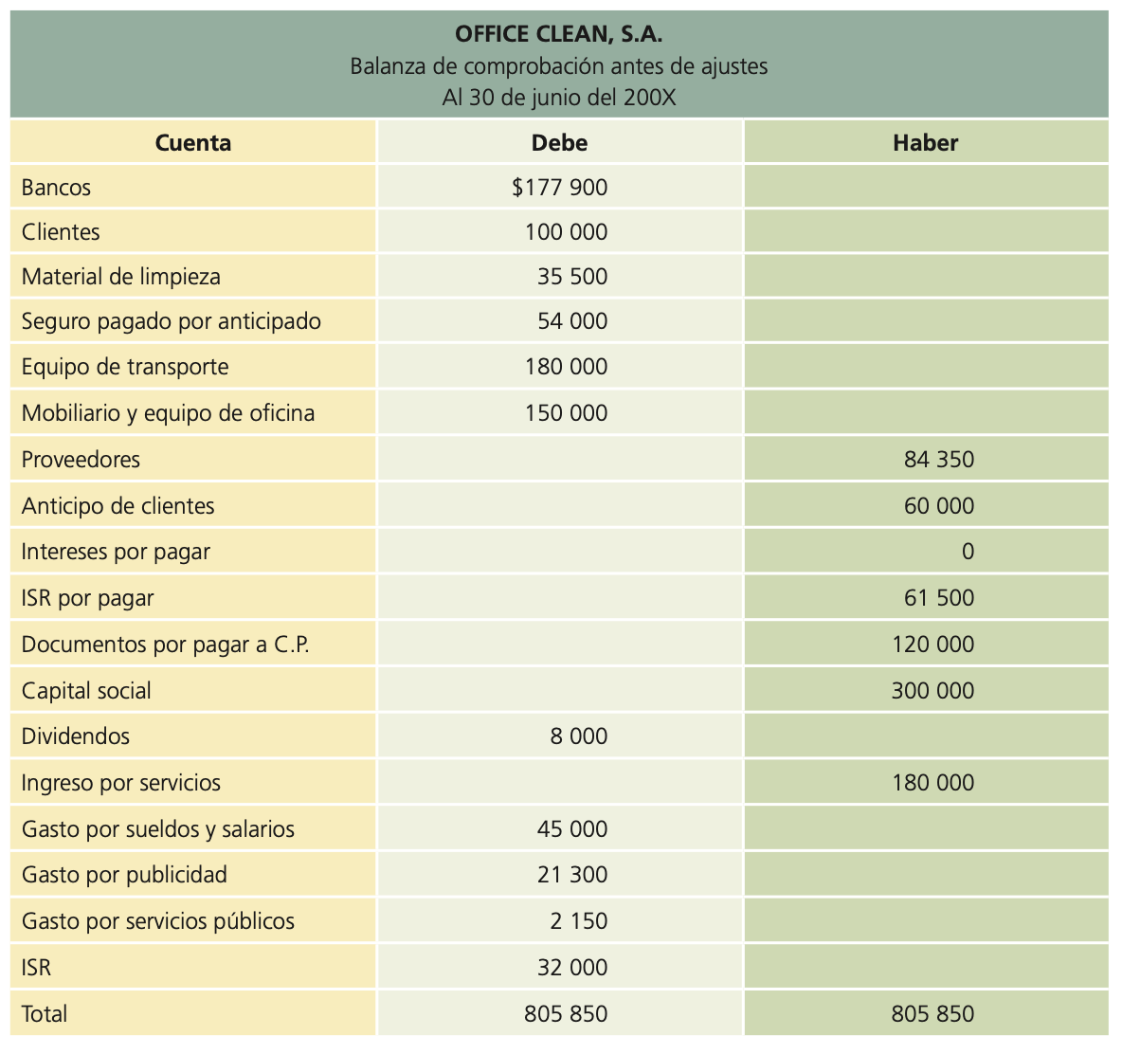
OFFICE CLEAN. S.A.
Balance de Comprobación antes de ajustes
Al 30 de junio del 2024
Cuenta | Debe | Haber

05CatalogoCuentas
